資料問題記錄_第一階段
資料表英文名稱 | 資料表中文名稱 | 狀態 | 資料需求階段
DTAAA020 | 理賠報案資料檔 | O
DTAAA040 | 受理資料檔 | X | INSURED_CONTEXT有跳行
DTAAB001 | 理賠要被保人檔 | O
DTAAA320 | 車險理賠申請書檔 | X | 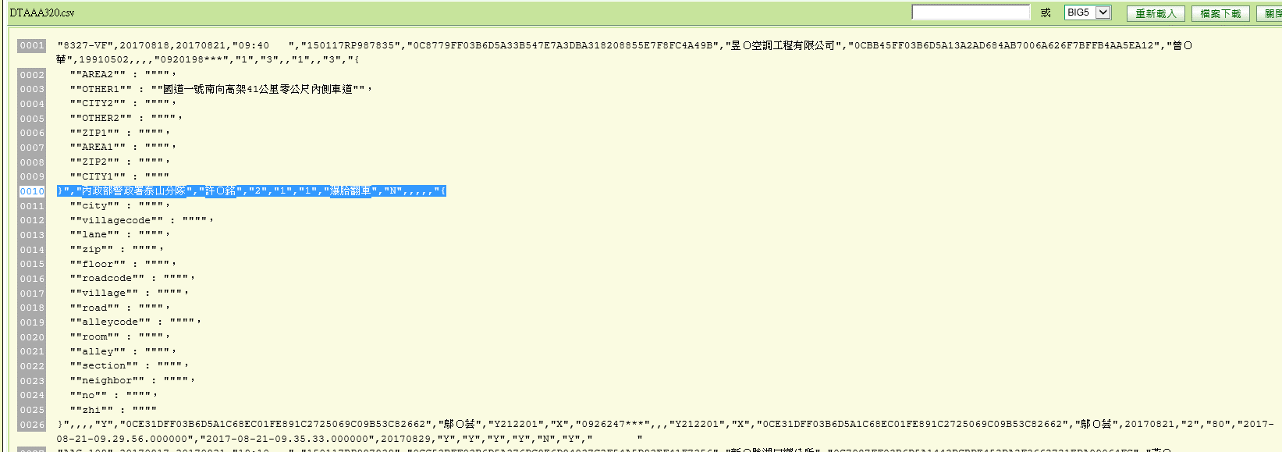 資料跳行 ACPT_ADDR_DTAL有跳行 REPORT_MEMO 清空 INSURED_PLACE
DTAAB014 | 理賠險項資料檔 | O
DTAAB020 | 車險理賠主檔 | O
DTAAB021 | 強制險受害人檔 | O
DTAAB022 | 強制險未決受害人費用明細檔 | O
DTAAB023 | 車險理賠商品資料檔 | O
DTAAB025 | 全鋒24H現場服務 | O
DTAAB026 | 全鋒資料回饋檔 | O
DTAAB029 | 同業交叉賠付檔 | O
DTAAD011 | 已決險種金額明細主檔 | O
DTAAE100 | 代位追償基本資料檔 | O
DTAAE200 | 代位攤回基本資料檔 | O
DTAAD005 | 領款人基本資料檔 | O
DTAAE800 | 法務詐欺追償件檔 | O
DTAAF010 | 車險事故資料庫統計 | O
DTAAH116 | 車險車廠發票檔 | O
DTAAH122 | 警筆查證單明細檔 | O
DTAAH131 | 勘車記錄檔 | O
DTAT_CAR_RESERVATION | 車險預約投保主檔 | O
DTATA151 | 承保特別資料檔 | X | 資料跳行REMARK
DTATA158 | 特別通融險別明細檔 | X | REAMRK跳行
DTATA180 | 特別資料拒保主檔 | X | 空檔
DTATA181 | 特別資料拒保明細檔 | X | 空檔
DTATA501 | 客戶基本資料檔 | X | 資料有斷行 "RISK_LEVEL_MEMO
DTATA520 | 客戶風險管理主檔
DTATB100 | 客戶基本資料 | X | 未提供檔案
DTATB104 | 財務狀況 | X | 未提供檔案
DTATC114 | 小型車廠牌車型代號檔 | O
DTATC115 | 大型車廠牌車型代號檔 | O
DTATC116 | 車種代號檔 | O
DTATC119 | 車險年齡性別係數檔 | O
DTATC121 | 嚴予核保檔 | X | 客戶ID(CUSTOMER_ID)未遮蔽 CAR_MEMO有逗點
DTATC140 | 高價稀有車加費係數檔 | O
DTATP001 | 承保基本檔 | X | DTATP001 資料跳行REMARK
DTATP002 | 承保經手人檔 | O
DTATP003 | 承保保經代業務員資料檔 | O
DTATP004 | 承保要被保險人檔 | O
DTATP100 | 車險承保基本檔 | X | 資料跳行REMARK 已另外提供檔案
DTATP105 | 車險承保商品明細檔 | O
DTATP119 | 車險關貿任意險查詢紀錄檔 | O

